Sheet1
备注：0-9个周期，没有半循环校正
佳敏： |  |  |  |  | 汐瑾：
 | 不筛查 | 策略1 | 策略2 | 策略3 |  | 不筛查 | 策略1 | 策略2 | 策略3

cvd发病数 | 764.0602 | 573.7551 | 542.3481 | 632.3632 | cvd发病数 | 847.45 | 860.23 | 871.43 | 867.34
cvd死亡数 | 295.6327 | 215.5674 | 183.8606 | 194.5013 | cvd死亡数 | 326.89 | 325.13 | 326.50 | 401.7
非cvd死亡数 | 326.8633 | 330.4169 | 331.9619 | 331.7756 | 非cvd死亡数 | 296.83 | 288.43 | 258.91 | 357.73
全死因死亡数 | 622.4961 | 546.0343 | 515.8224 | 526.2769 | 全死因死亡数 | 623.72 | 613.56 | 585.41 | 759.43
总人群qaly | 58904.3 | 59445.65 | 59609.44 | 59508.54 | 总人群qaly | 58885.11 | 58997.39 | 59191.33 | 59046.43
总人数获得生命年 | 59348.88 | 59710.38 | 598558.31 | 59813.86 | 总人数获得生命年 | 59343.60 | 59347.88 | 59480.08 | 59401.93

秋萍： |  |  |  |  | 佳敏：（周期末计数）
 | 不筛查 | 策略1 | 策略2 | 策略3 |  | 不筛查 | 策略1 | 策略2 | 策略3

cvd发病数 | 764.0632 | 575.0070 | 543.4666 | 633.1734 | cvd发病数 | 847.4512 | 638.1247 | 602.3375 | 686.5533
cvd死亡数 | 266.1966 | 195.0284 | 163.7989 | 171.0153 | cvd死亡数 | 295.6327 | 215.6174 | 183.8606 | 194.5013
全死因死亡数 | 594.2921 | 526.2966 | 496.6846 | 503.7144 | 非cvd死亡数 | 326.8633 | 330.4169 | 331.9619 | 331.7756
总人群qaly | 59119.7805 | 59532.3972 | 59695.2852 | 59622.4995 | 全死因死亡数 | 622.4961 | 546.0343 | 515.8224 | 526.2769
总人数获得生命年 | 59489.8678 | 59808.5074 | 59955.3852 | 59926.3331 | 总人群qaly | 58889.75 | 599442.87 | 59606.82 | 59506.14
 |  |  |  |  | 总人数获得生命年 | 59348.88 | 59710.38 | 59858.21 | 59813.86
 |  |  |  | 根据以上结果计算的策略间筛查收益的差值：
亚琴师姐的论文： |  |  |  |  |  | 秋萍：
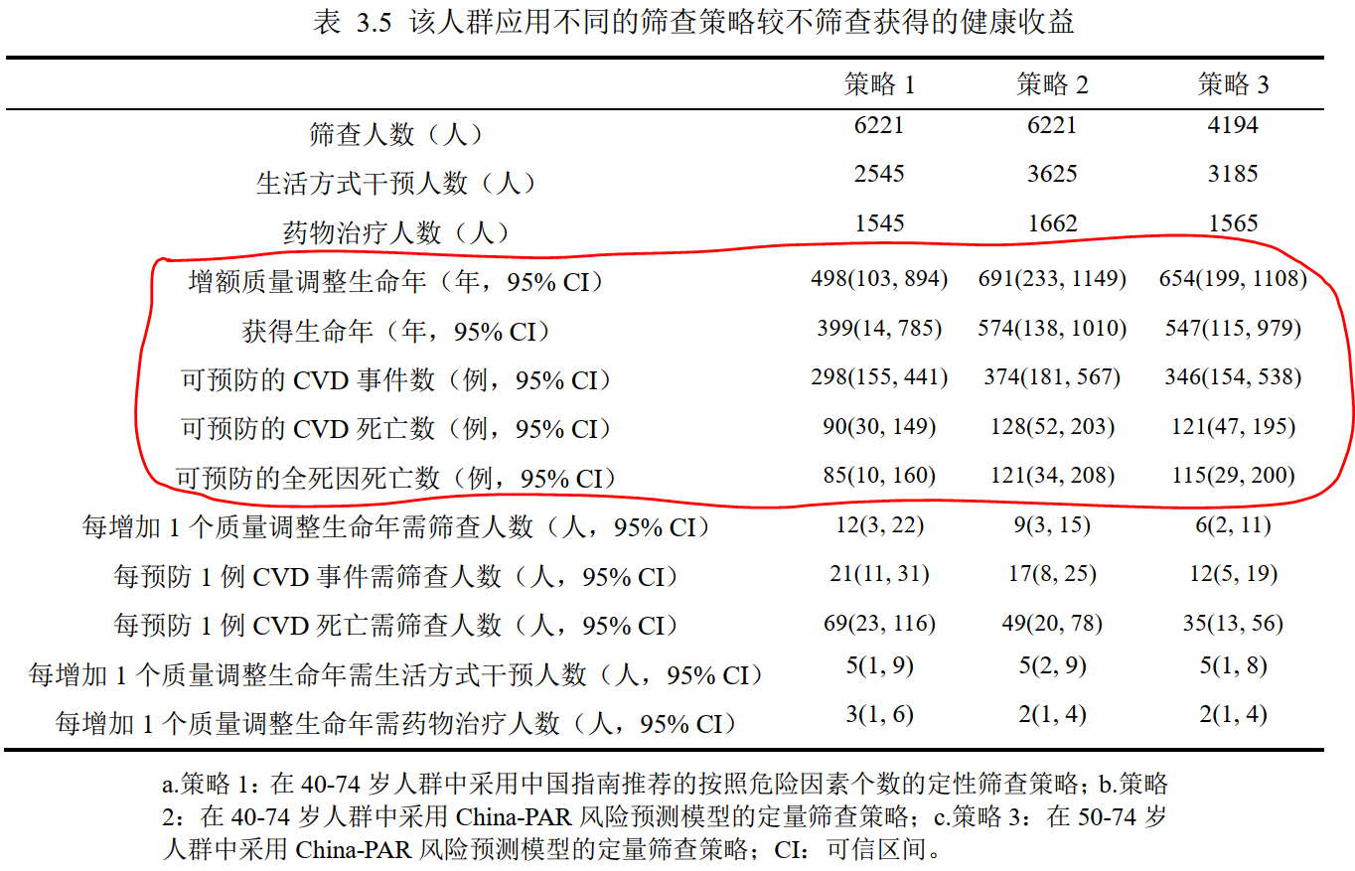
 |  |  |  |  |  |  | 1 vs 0 | 2 vs 0 | 3 vs 0 | 2 vs 1 | 3 vs 1 | 3 vs 2
 |  |  |  |  |  | cvd发病数 | 189.0562 | 220.5966 | 130.8898 | 31.54 | -58.1664 | -89.7068
 |  |  |  |  |  | cvd死亡数 | 71.1682 | 102.3977 | 95.1813 | 31.2295 | 24.0131 | -7.2164
 |  |  |  |  |  | 全死因死亡数 | 67.9955 | 97.6075 | 90.5777 | 29.612 | 22.5822 | -7.0298
 |  |  |  |  |  | 总人群qaly | 412.6167 | 575.5047 | 502.719 | 162.888 | 90.1023 | -72.7857
 |  |  |  |  |  | 总人数获得生命年 | 318.6396 | 465.5174 | 436.4653 | 146.8778 | 117.8257 | -29.0521

 |  |  |  |  |  | 汐瑾： |  |  |  |  |  |  | 佳敏：
 |  |  |  |  |  |  | 1 vs 0 | 2 vs 0 | 3 vs 0 | 2 vs 1 | 3 vs 1 | 3 vs 2 |  | 1 vs 0 | 2 vs 0 | 3 vs 0 | 2 vs 1 | 3 vs 1 | 3 vs 2
 |  |  |  |  |  | cvd发病数 | -12.78 | -23.98 | -19.89 | -11.2 | -7.11 | 4.09 | cvd发病数 | 190.3051 | 221.7121 | 131.697 | 31.41 | -58.6081 | -90.0151
 |  |  |  |  |  | cvd死亡数 | 1.76 | 0.39 | -74.81 | -1.37 | -76.57 | -75.2 | cvd死亡数 | 80.0653 | 111.7721 | 101.1314 | 31.71 | 21.0661 | -10.6407
 |  |  |  |  |  | 全死因死亡数 | 10.16 | 38.31 | -135.71 | 28.15 | -145.87 | -174.02 | 全死因死亡数 | 76.4618 | 106.6737 | 96.2192 | 30.21 | 19.7574 | -10.4545
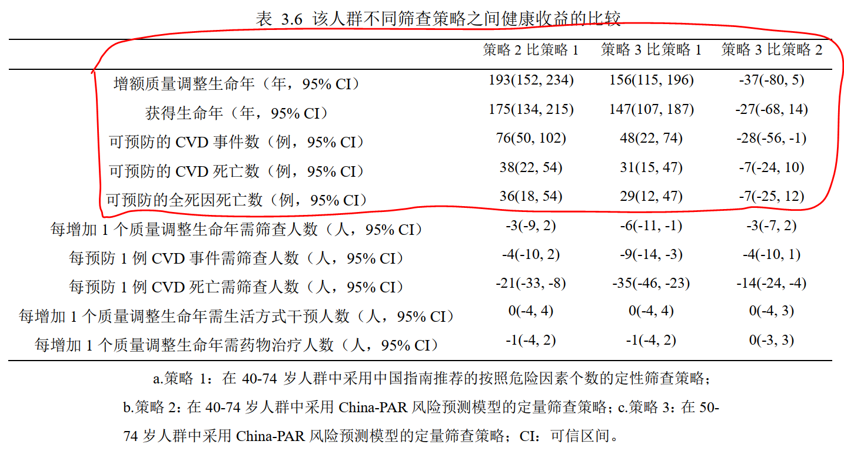
 |  |  |  |  |  | 总人群qaly | 112.28 | 306.22 | 161.32 | 193.94 | 49.04 | -144.9 | 总人群qaly | 541.35 | 705.14 | 604.24 | 163.79 | 62.89 | -100.9
 |  |  |  |  |  | 总人数获得生命年 | 4.28 | 136.48 | 58.33 | 132.2 | 54.05 | -78.15 | 总人数获得生命年 | 361.5 | 539209.43 | 464.98 | 538847.93 | 103.48 | -538744.45

